Sheet1
 | 动作名称 | 动作要点说明 | 图片
一段对练 | 预备式 | 并步直立。 | 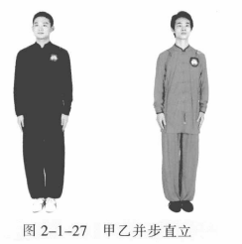
 | 甲乙起势 | (1)甲左转向左开步与肩同宽，乙右转向右开步与肩同宽。 (2)甲乙两手从身体两侧匀速上抬至与头同高。 (3)甲乙两腿屈膝，两手内合于体前自然下落。 (4)甲乙重心左移，进步成右虚步，右手背相搭，左手抬至胸腹前。 | 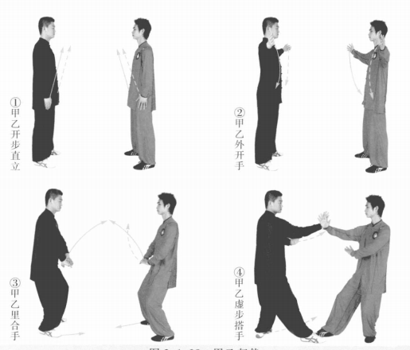
 | 甲乙接手金刚 | (1)甲左脚上步成左弓步，左手向前上方拥接乙右手，左掌变拳向前击打乙胸部。目视乙方。 (2)乙右脚退步成左虚步，左手自下向上向右拥接甲右拳，右掌变拳下落收于腰间。甲左掌下落至胯旁。甲乙目视对方。 (3)乙重心前移，身体左转，冲右拳击打甲胸部。甲重心后移成右弓步引化。甲乙目视对方。 | 
 | 甲乙斜行 | (1)甲重心前移成左弓步，左手变勾手上提，向下、向外缠压勾挂乙右臂，右拳变掌向前按击乙胸部。乙左掌下落。甲乙目视对方。 (2)乙重心后移成右弓步，左手变勾手上提，向下向外缠压勾挂甲右臂，右掌上提至面前。 (3)乙重心前移，右掌向前按击甲方胸部。甲重心后移。甲乙目视对方。 | 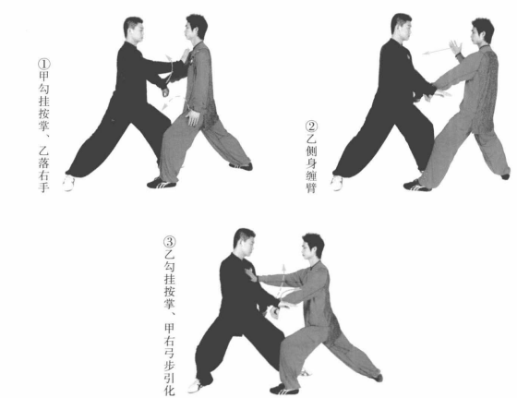
 | 甲乙云手 | (1)甲重心前移成左弓步，勾手变掌向上拥架乙右手，右掌向前按击乙胸部。乙重心后移引化，勾手变掌下落至体侧。甲乙目视对方。 (2)乙重心前移成左弓步，左掌向右上方拥格甲右手，右掌向前按击甲胸部。甲重心后移引化，左手落于体侧。甲乙目视对方。 (3)甲重心前移成左弓步，左掌向右向上拥架乙右手，右掌向前按击乙胸部。乙左手落于体侧，甲乙目视对方。 | 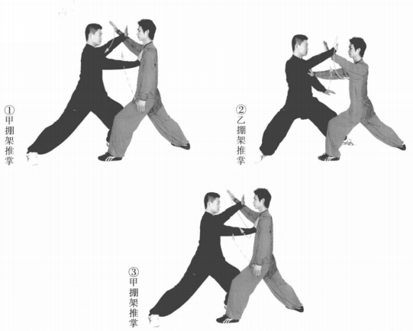
 | 甲乙开合 | (1)乙重心后移，身体右转引化；同时右手拥接甲右手，左手提接甲右肘。 甲顺乙势，左手落至左胯前。甲乙目视对方。 (2)乙重心前移，右脚上步成右弓步，两手向前按挤甲右臂。甲重心后移，左 脚退步，身体右转的同时右手向后引化，左手左开。甲乙目视对方。 (3)甲重心前移成右弓步，两手向前按挤乙右臂。乙重心后移，身体右转的 同时右手向后引化，左手顺势左开。甲乙目视对方。 | 
 | 甲乙收势 | (1)甲重心后移，收右脚成右虚步。乙重心后移，收右脚成右虚步。甲乙右 手手背相搭，左手至于胸腹前，目视对方。 (2)甲乙右腿撤步，两手向外、向上、向内划弧至体前。 (3)甲乙起身并步。 | 